상품제안서
카이로스 브루스텐컵 591ml | 상품코드: S45609

 |  |  |  |  |  |  | 02-713-8555 | www.synergygift.co.kr
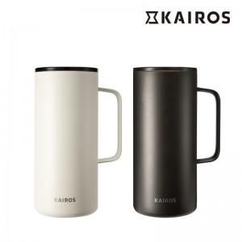

【상세/제작정보】

【인쇄/포장옵션】 | 실크, 레이저, 컬러필름전사 / 포장불가능

【공급단가】 | 수량 | 30~ | 100~ | 300~ | 1,000~ | 3,000~
*VAT별도 | 크림 | 11,200원 | 10,600원 | 10,200원 | 9,750원 | 9,550원
 | 모카 | 11,200원 | 10,600원 | 10,200원 | 9,750원 | 9,550원

【상품 URL】 | https://www.synergygift.co.kr:443/src/goods_detail.php?gdno=45609

